スマホビューへの切替方法
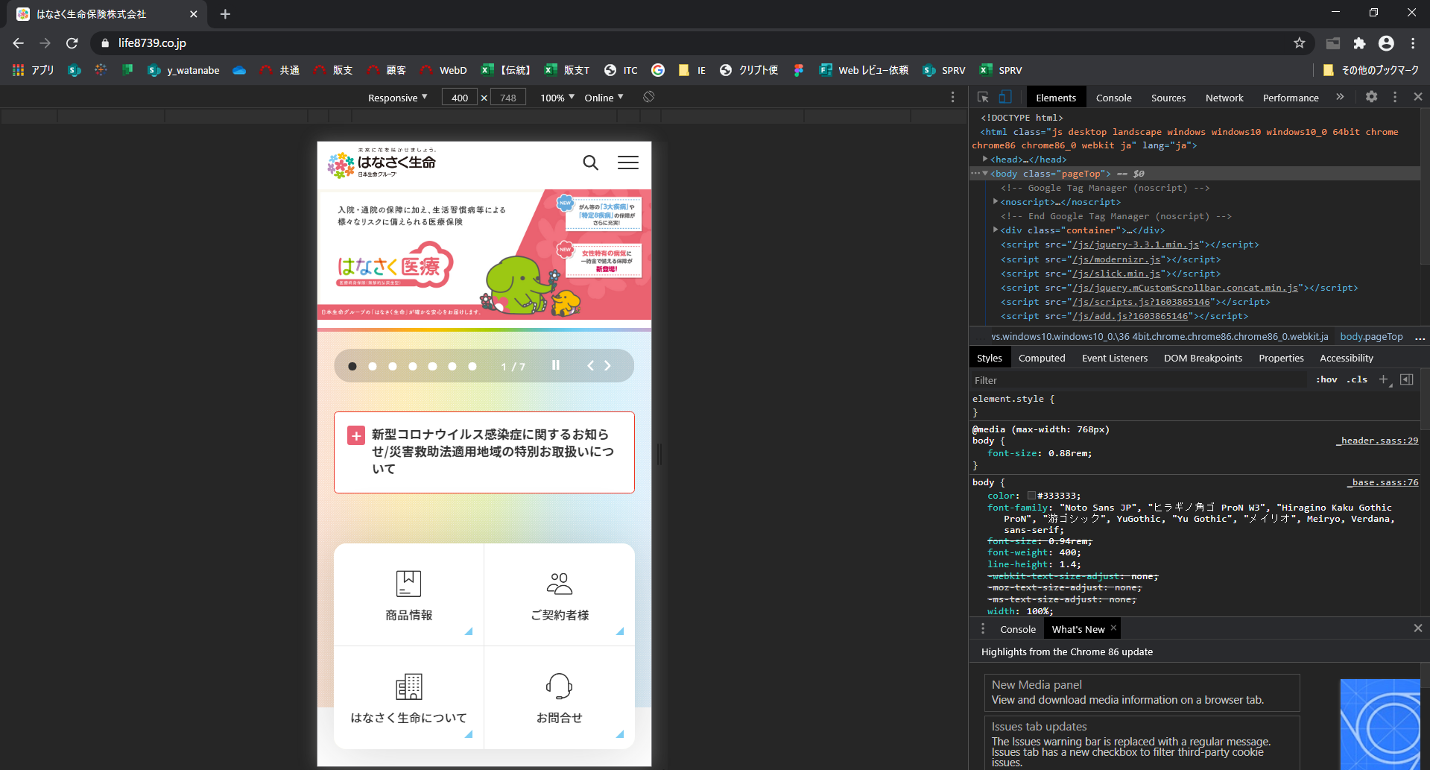
PCブラウザでスマホビューに切り替える方法

Google Chrome

１．F12キーを押してデベロッパーツールを開く
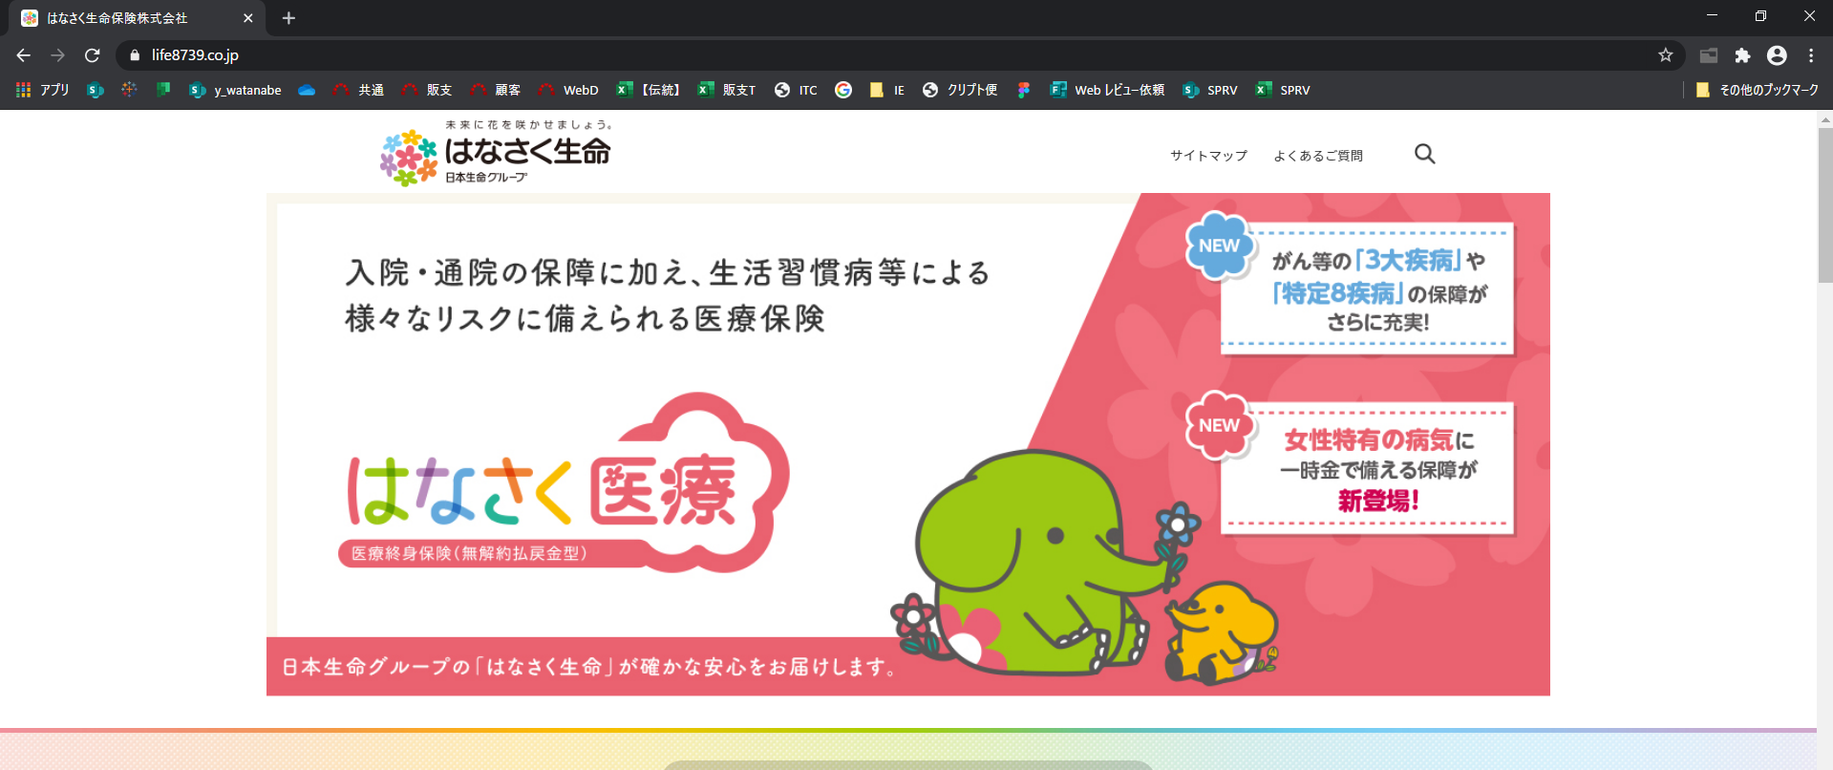

２．開発者ツール（画面右側）のヘッダー部にあるビュー切替ボタン（下図赤枠）をクリックする
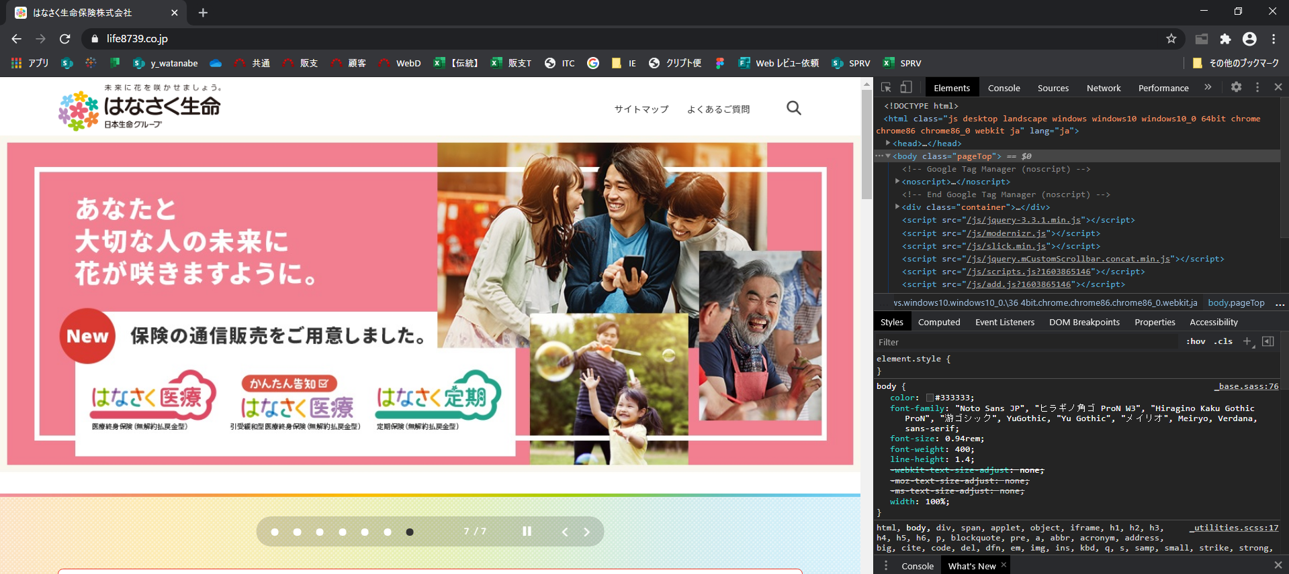

３．開発者ツールヘッダー部の×ボタンで閉じる もしくは 手順１～３を再度実行することでPCビューに戻すことができます

画面一覧
分類 | 業務ID | SEQ | 画面ID | 画面 | 画面種別 | 画面詳細 | 備考
はなさく生命公式HP | 00 | 01 | G0001 | トップ画面 | メイン | はなさく生命公式HPトップ画面 | WEBDへの動線（設置検討中）
Web申込(試算エリア) | 01 | 01 | G0101 | 計算機画面 | メイン | 生年月日および性別の入力、試算するボタンにて試算結果画面へ遷移する画面 | 公式HP以外からの着地の場合は、遷移元からの代理店CDを申込データまで継承する
 | 01 | 02 | G0102 | 試算結果画面 | メイン | 生年月日および性別を基にレコメンドする保険商品の保険料試算結果の表示画面 | それぞれ商品をクリックすると商品詳細が展開される
 | 01 | 03 | P0103 | プラン選択画面 | ポップアップ | お勧めプランを選択するポップアップ画面 | 一定の給付金・特約の組み合わせを事前セットされたお勧めプランから、保険料を算出させる為にプラン選択を可能とする
 | 01 | 04 | P0104 | 保障カスタマイズ画面 | ポップアップ | 主契約・特約の内容を設定するポップアップ画面
Web申込(申込エリア) | 01 | 05 | G0105 | 申込前確認画面 | メイン | 申込前の確認画面
 | 01 | 06 | G0106 | ご本人さま確認に関して画面 | メイン | お客様本人確認入力画面
 | 01 | 07 | G0107 | 個人情報入力画面 | メイン | お客様情報入力画面
 | 01 | 08 | G0108 | 個人情報確認画面 | メイン | お客様情報入力情報の確認画面
 | 01 | 09 | G0109 | 申込内容確認画面 | メイン | 申込内容の確認画面。プラン変更ができる最後の画面
 | 01 | 10 | G0110 | 重要事項確認画面 | メイン | 「契約概要・注意喚起情報」「ご契約のしおり・約款」のご確認画面
 | 01 | 11 | G0111 | 意向確認画面 | メイン | お客様意向確認画面
 | 01 | 12 | G0112 | 告知情報事前確認画面 | メイン | 告知入力についての説明画面
 | 01 | 13 | G0113 | 告知情報用語確認画面 | メイン | 告知情報用語の確認画面
 | 01 | 14 | G0114 | 告知情報加入条件確認画面 | メイン | 告知情報加入条件の確認画面
 | 01 | 15 | G0115 | 告知情報入力漏れ確認画面 | メイン | 告知情報の入力漏れ注意の確認画面
 | 01 | 16 | G0116 | ご職業・年収入力画面 | メイン | 職業と年収の入力画面
 | 01 | 17 | G0117 | 告知情報入力画面(AURA) | メイン | 告知情報入力画面
 | 01 | 18 | G0118 | 告知情報確認画面(AURA) | メイン | 告知情報確認・修正画面
 | 01 | 19 | G0119 | 受取人・請求人入力画面 | メイン | 受取人・請求人登録画面
 | 01 | 20 | G0120 | 受取人・請求人確認画面 | メイン | 受取人・請求人確認画面
 | 01 | 21 | G0121 | 保険料払込方法選択画面 | メイン | 保険料払込方法選択画面
 | 01 | 22 | G0122 | クレジットカード情報入力画面 | メイン | クレジットカード情報入力画面
 | 01 | 23 | G0123 | 本人確認書類提出画面 | メイン | 本人確認書類アップロードおよび提出方法の選択画面
 | 01 | 24 | G0124 | 申込内容最終確認画面 | メイン | 申込内容最終確認画面
 | 01 | 25 | G0125 | 申込完了画面 | メイン | 申込完了画面
 | 01 | 26 | G0126 | システムメンテナンス画面 | メイン | システムメンテナンス中の表示画面
 | 01 | 27 | G0127 | Web申込み専用ページ仮登録完了画面 | メイン | Web申込み専用ページ仮登録完了画面
 | 01 | 28 | G0128 | Web申込み専用ページログイン画面（仮登録後） | メイン | 仮登録完了後の申込再開へのログイン画面。ログイン後、本登録ユーザーとなる。
 | 01 | 99 | G0199 | 共通画面仕様書 | 共通 | Webダイレクト申込・Web申込み専用ページにおいての共通画面仕様 全ポップアップ共通・補足説明画面・確認画面・通知画面
Web申込み専用ページ | 02 | 01 | G0201 | Web申込み専用ページログイン画面 | メイン | Web申込み専用ページログイン画面
 | 02 | 02 | G0202 | Web申込み専用ページトップ画面 | メイン | Web申込み専用ページのトップ画面
 | 02 | 03 | G0203 | Web申込み専用ページメッセージBox画面 | メイン | Web申込み専用ページのメッセージ一覧
 | 02 | 04 | G0204 | Web申込み専用ページメッセージBox詳細画面 | メイン | Web申込み専用ページのメッセージ詳細
 | 02 | 05 | G0205 | Web申込み専用ページ申込データ確認画面 | メイン | Web申込み専用ページの申込データ確認画面
 | 02 | 06 | G0206 | Web申込み専用ページ本人確認書類提出画面 | メイン | 本人確認書類提出画面
 | 02 | 07 | G0207 | Web申込み専用ページクレジットカード登録画面 | メイン | クレジットカード登録画面
 | 02 | 08 | G0208 | Web申込み専用ページ特別条件付・不承諾対応画面 | メイン | Web申込み専用ページの特別条件の承諾画面
 | 02 | 09 | G0209 | Web申込み専用ページ意向確認画面（特別条件付承諾後） | メイン | Web申込み専用ページの意向確認画面
 | 02 | 10 | G0210 | Web申込み専用ページ特別条件付・不承諾対応確認画面 | メイン | Web申込み専用ページの特別条件の承諾確認画面
 | 02 | 11 | G0211 | Web申込み専用ページ引受不可確認画面 | メイン | Web申込み専用ページの引き受け不可の申込内容の確認画面
 | 02 | 12 | G0212 | Web申込み専用ページパスワード変更画面（未ログイン） | メイン | ログインパスワードを忘れた場合の、Web申込み専用ページのパスワード変更画面
 | 02 | 13 | G0213 | Web申込み専用ページパスワード変更確認画面 | メイン | G0212で送付されたメールのリンク先のパスワード変更の確認画面
 | 02 | 14 | G0214 | Web申込み専用ページメールアドレス変更画面 | メイン | メールアドレス変更画面
 | 02 | 15 | G0215 | Web申込み専用ページメールアドレス変更確認画面 | メイン | G214で送付されたメールのリンク先のメールアドレス変更の確認画面
 | 02 | 16 | G0216 | Web申込み専用ページパスワード変更画面 | メイン | パスワードの変更画面
Webダイレクト管理 | 03 | 01 | G0301 | 管理ログイン画面 | メイン | 管理ログイン画面
 | 03 | 02 | G0302 | 管理パスワード再発行画面 | メイン | 管理ユーザーのパスワード再発行画面
 | 03 | 03 | G0303 | 管理パスワード登録・変更画面 | メイン | 管理ユーザーのパスワード変更画面
 | 03 | 04 | G0304 | 管理データアップロード画面 | メイン | レコメンドプランデータのcsvファイルアップロード画面
 | 03 | 05 | G0305 | 管理ユーザー管理画面 | メイン | 管理ユーザーの一覧・編集画面

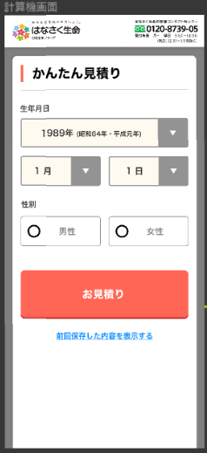
計算機画面

試算結果画面

プラン選択画面

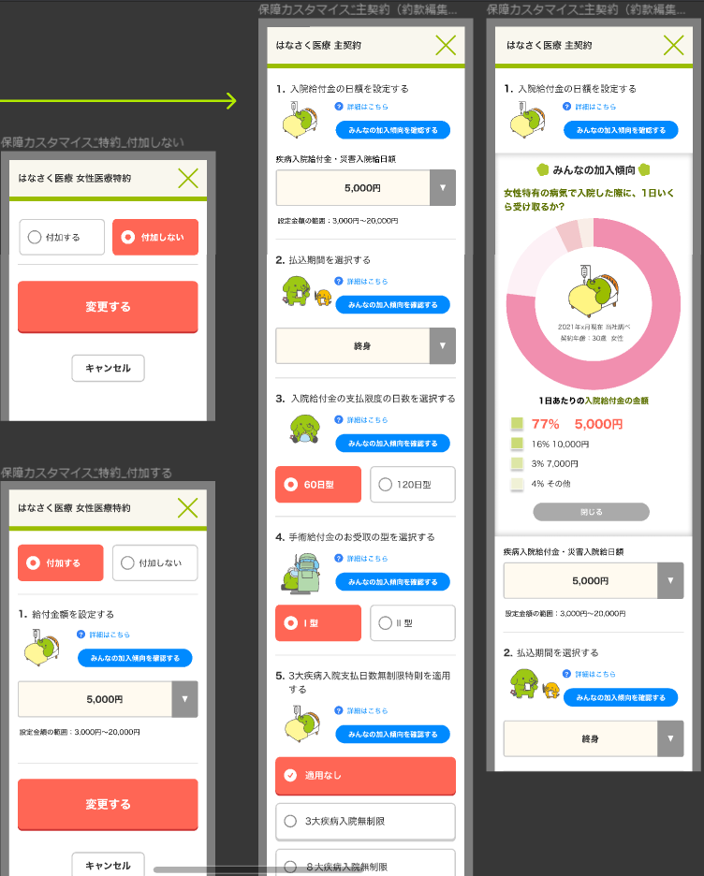
保障カスタマイズ画面

申込前確認画面

ご本人さま確認に関して画面
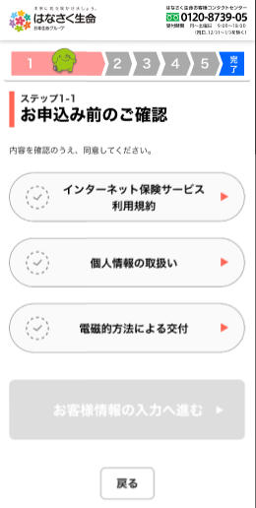

個人情報入力画面

個人情報確認画面

申込内容確認画面

重要事項確認画面

意向確認画面

告知情報事前確認画面

ご職業・年収入力画面

告知情報入力画面(AURA)
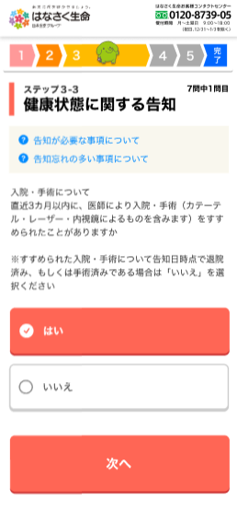

告知情報確認画面(AURA)

